PASAPORTE
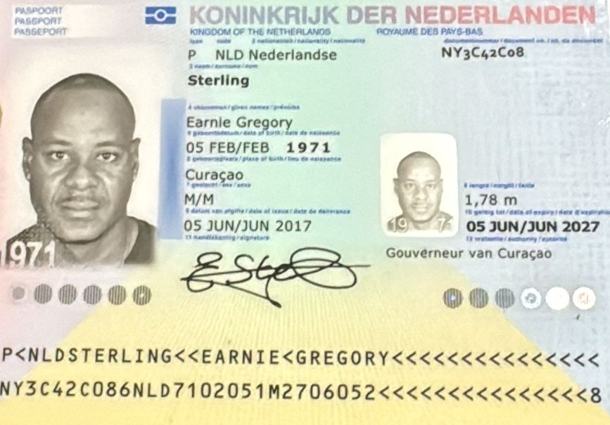
Nombre | Earnie | Hotel | Hotel selis
Nombre | Gregory | Direccion | Cra. 41 #9-12, El Poblado, Medellín
Apellido | Sterling
Género: . | Masculino
Pasaporte | NY3C42C08
Fecha de nacimiento | 05/02/1971
Edad | 54
Estado civil | soltero

Dirección
Nacionalidad y domicilio: | Curazao, Paises Bajos
Email: | Jernie@hotmail.com
Teléfono | 59996860442
Profesión
RH | 0+
Seguro | SVB only
Peso | 104 kg
Altura | 1.78 m
Idioma | Español, Ingles,
Estadia | 27 de Noviembre -
Salud

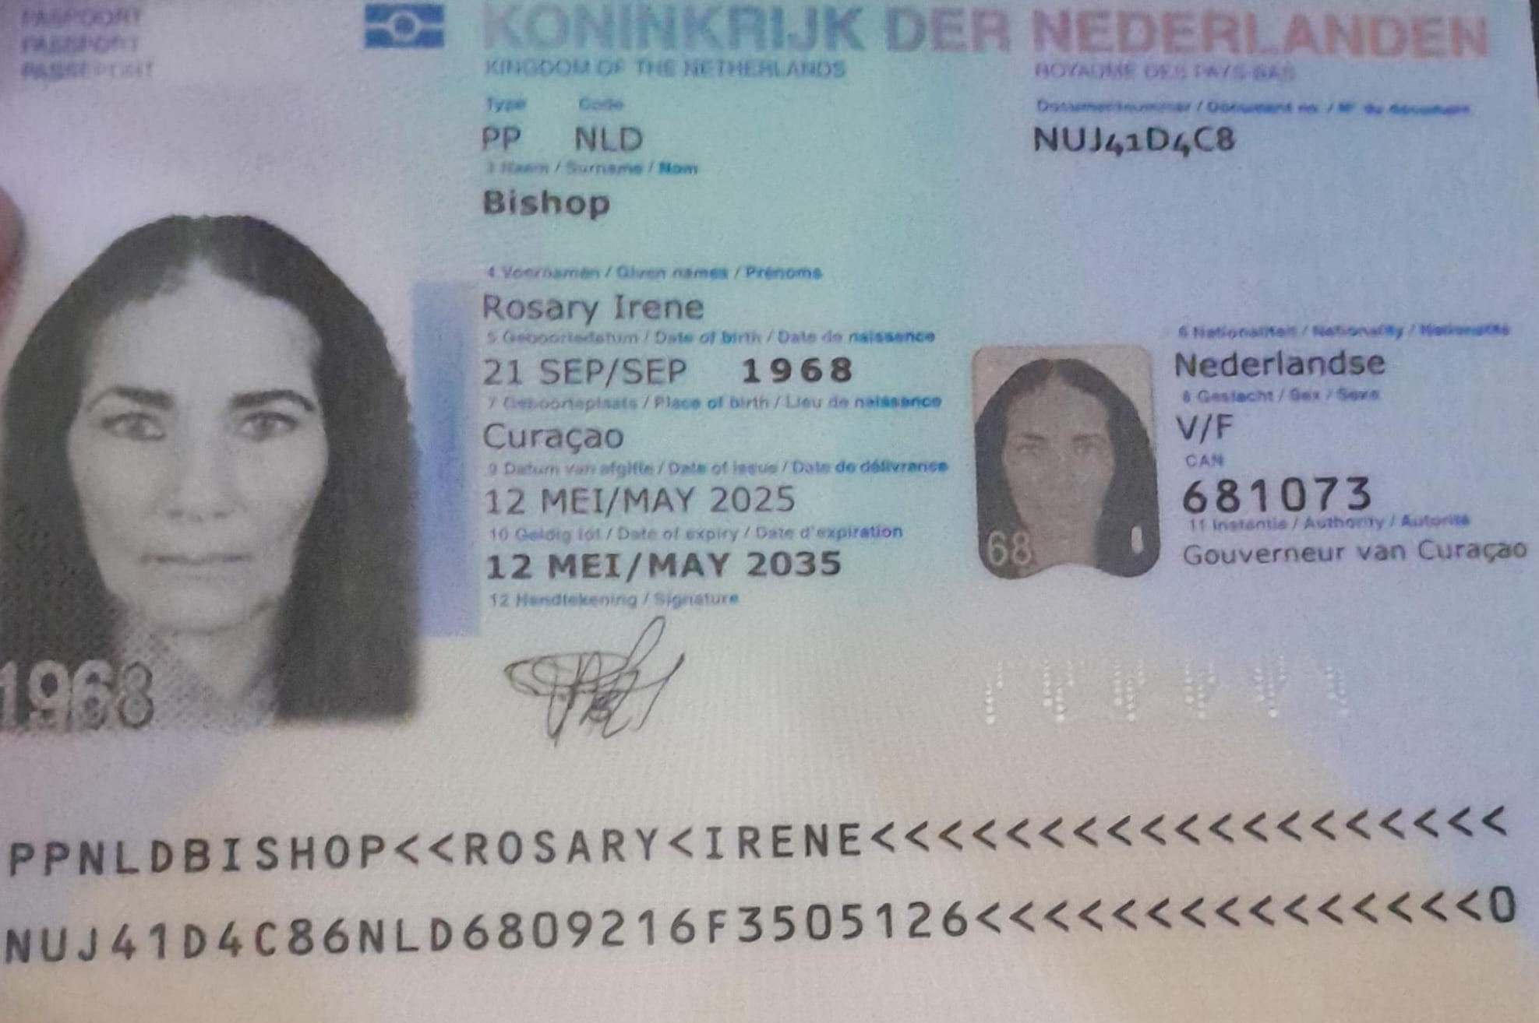
Nombre | Rosary
Nombre | Irene
Apellido | Bishop
Género: . | Femenino
Pasaporte | NUJ41D4C8
Fecha de nacimiento | 21/09/1968
Edad | 57
Estado civil | Soltera
Dirección
Nacionalidad y domicilio: | Curazao, Paises bajos
Email: | Roosebilly@hotmail.com
Teléfono
Profesión
RH | 59995223636
Seguro
Peso | 71 kg
Altura
Idioma | Neerlandes, poco Español, Ingles
Estadia
Salud

CONFIRMACIÓN DE SERVICIOS
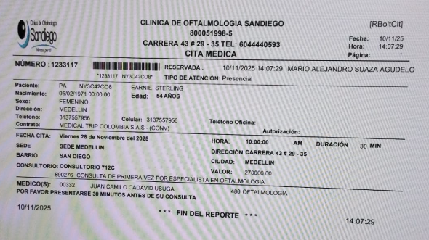
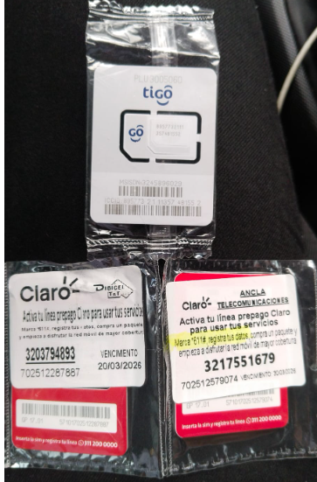
 |  |  | CONFIRMACION DE CITA INTERNISTA-STERLING Y ROSARY
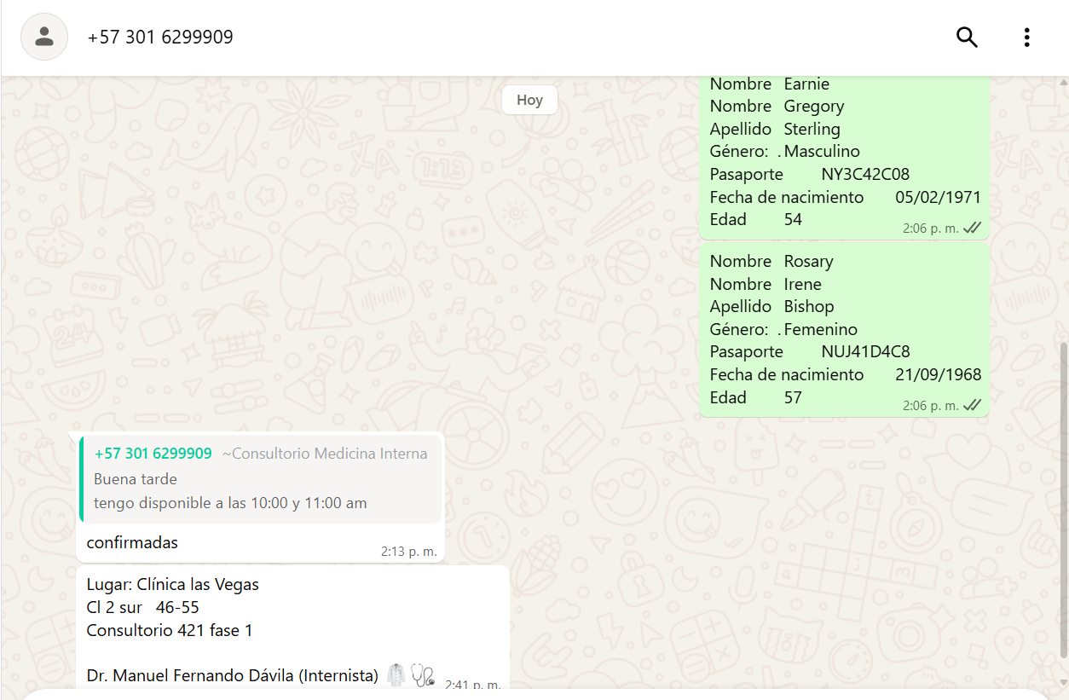
 | PASAJERO RESERVO DIRECTAMENTE
 | Hotel | Hotel Selis |  | 320 379 4893
 | Direccion | Cra. 41 #9-12, El Poblado, Medellín |  | 321 755 1679

CONFIRMACIÓN DE CITA OFTALMOLOGIA-STERLING

PAGOS
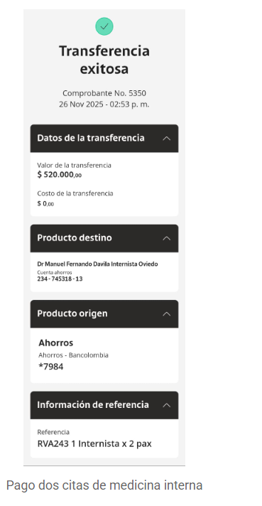
INTERNISTA | OFTALMOLOGIA | CIMA EXÁMENES

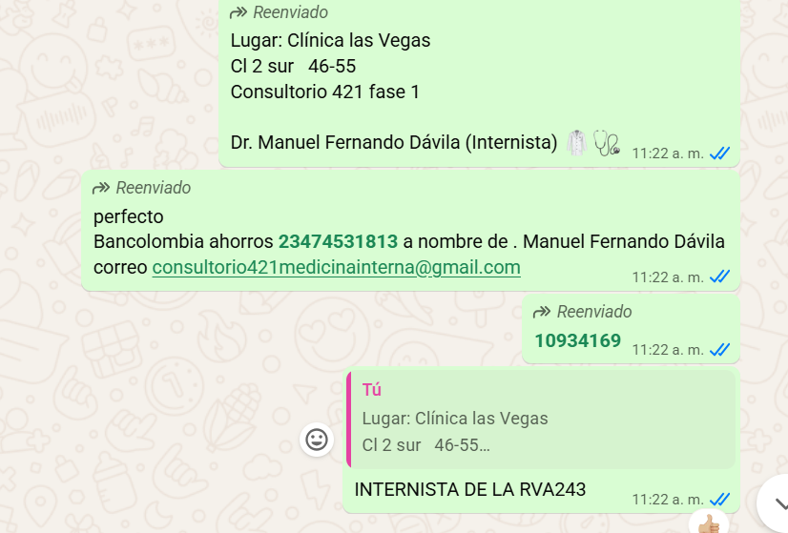
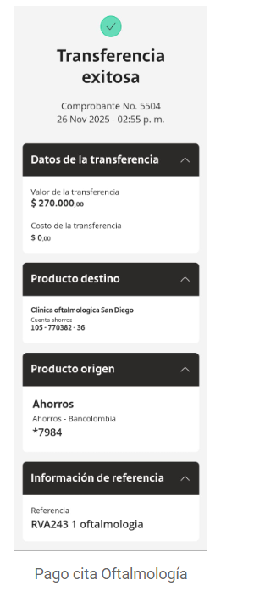
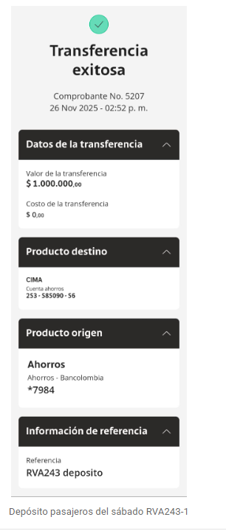

INTERNISTA

ANTERIOR -COSTEO
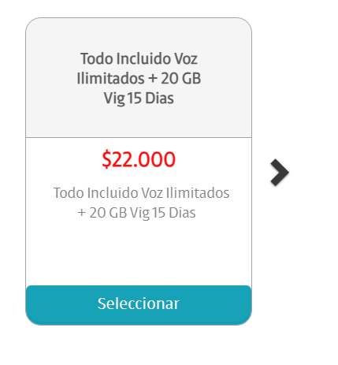
 |  |  |  |  |  |  |  |  |  |  |  |  |  |  |  |  |  |  | Libro diario contable
ARCHIVO | ARCHIVO | PAGOS | RESERVA |  |  |  |  | COSTO NETO | COSTO NETO | PRECIO VENTA PESOS |  | PRECIO VENTA USD |  | PAGOS |  |  | ESTADO DE CUENTA |  | PAGOS
Earnie | Rosary | Contabilidad | Operativo | Concepto | Proveedor | Valor | Días | Earnie | Rosary | Earnie | Rosary | Earnie | Rosary |  | Retención en la fuente | Valor pagado | Valor Neto cobrado al cliente | DIFERENCIA | PROVEEDOR - NOMBRE COMERCIAL | ID | Fecha del pago | Valor del pago | Forma de pago de donde salió el dinero | Tipo de movimiento | Comentarios
App | App | Pre - compra | Emitida | Póliza de asistencia médica al viajero - producto visitor por 07 días | Colasistencia | $3,000 | 7 | $21,000 | $21,000 | $30,000 | $30,000 | $8.11 | $8.11
Earnie |  |  |  | Recarga 20 gigas de datos |  | $25,000 | 1 | $25,000 |  | $35,714 | $0 | $9.65 | $0.00
 |  |  |  | Traslado aeropuerto - hotel - aeropuerto en CARRO |  | $151,000 | 2 | $302,000 |  | $317,895 | $0 | $85.92 | $0.00
 |  |  |  | PAQUETE DE CHEQUEO MÉDICO |  |  |  | $1,300,000 | $1,350,000 |  |  | $470 | $485
 |  |  |  | LABORATORIOS CLÍNICOS
 | Rosary |  |  | Citología | CIMA |  |  | No |  | No |  | No
Earnie |  |  |  | Antígeno de próstata | CIMA |  |  |  | No |  | No |  | No
Earnie | Rosary |  |  | Vitamina D25 | CIMA
Earnie | Rosary |  |  | Vitamina B12 | CIMA
 |  |  |  | Perfil lipídico
Earnie | Rosary |  |  | Colesterol HDL | CIMA
Earnie | Rosary |  |  | Colesterol LDL | CIMA
Earnie | Rosary |  |  | Colesterol total | CIMA
Earnie | Rosary |  |  | Triglicéridos | CIMA
 |  |  |  | Perfil Hepático
Earnie | Rosary |  |  | ALT- Alanina transferasa | CIMA
Earnie | Rosary |  |  | AST - aspartato transferasa | CIMA
Earnie | Rosary |  |  | Bilirrubina total y directa | CIMA
Earnie | Rosary |  |  | Gama Glutamil transferasa | CIMA
 |  |  |  | Perfil Renal
Earnie | Rosary |  |  | Creatinina | CIMA
Earnie | Rosary |  |  | Uroanálisis | CIMA
Earnie | Rosary |  |  | Bun | CIMA
 |  |  |  | Sangre
Earnie | Rosary |  |  | Hemograma completo | CIMA
Earnie | Rosary |  |  | Hemoglobina glicosilada | CIMA
Earnie | Rosary |  |  | Ferritina | CIMA
Earnie | Rosary |  |  | Glucosa sérica | CIMA
 |  |  |  | Perfil Tiroideo
Earnie | Rosary |  |  | T4 libre | CIMA
Earnie | Rosary |  |  | TSH | CIMA
 |  |  |  | Enfermedades de transmisión sexual
Earnie | Rosary |  |  | VDRL serología | CIMA
Earnie | Rosary |  |  | VIH 1 Y 2, Anticuerpos | CIMA
 |  |  |  | IMÁGENES DIAGNÓSTICAS
Earnie | Rosary |  |  | Radiografía de tórax | CIMA
Earnie | Rosary |  |  | Ecografía de abdomen total | CIMA
 | Rosary |  |  | Mamografía | CIMA |  |  | No |  | No |  | No
Earnie | Rosary |  |  | Electrocardiograma | CIMA
 |  |  |  | ESPECIALISTAS
Earnie | Rosary |  | confirmado | Consulta con INTERNISTA
Earnie |  |  | confirmado | Consulta con OFTALMOLOGÍA | San diego | $300,000 | 1 | $300,000 | No | $315,789 | No | $85.35 | No
Earnie |  |  |  | Tomografía óptica de segmento anterior bilateral | Clínica San Diego | $300,000 | 1 | $300,000 | No | $428,571 | No | $115.83 | No
 |  |  |  | Traslados hotel - clínica por trayecto Cortos - cerca | Yenny
 |  |  |  | Servicios Medical Trip Colombia: Acompañamiento Virtual y presencial | Yenny
 |  |  |  | Caja menor |  | $20,000 | 1 | $20,000 | $20,000
 |  |  |  |  |  |  | Total neto | $2,268,000 | $1,391,000
 |  |  |  |  |  |  | 20.00% | $2,870,886 | $1,823,067 |  |  | $775 | $493
 |  |  |  |  |  | Gastos bancarios | 4 * 1000 | $11,484 | $7,292 |  |  | $3 | $2
 |  |  |  |  |  | Tasa del dólar | $3,700 | $2,882,370 | $1,830,359 |  |  | $778 | $495
 |  |  |  |  |  |  |  | $779 | $495

VUELO
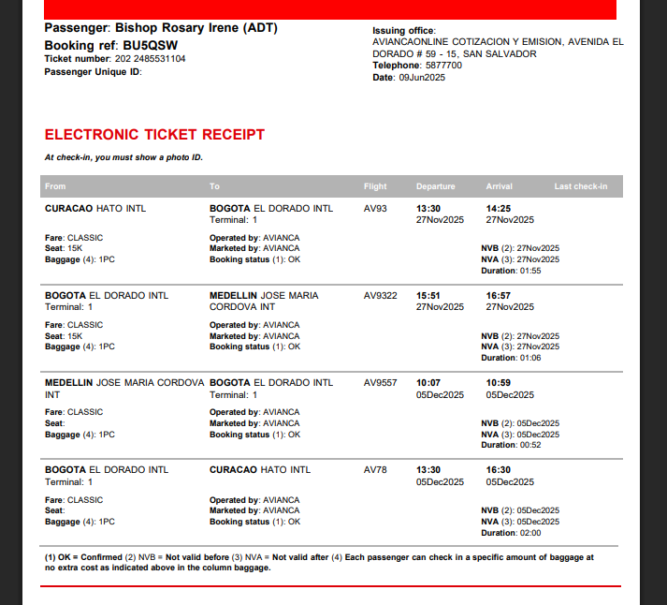
BU5QSW | BU5QSW

 |  | BU5QSW
 |  | BISHOP

 |  | AV9557
 |  | 10:07:00

